关系图
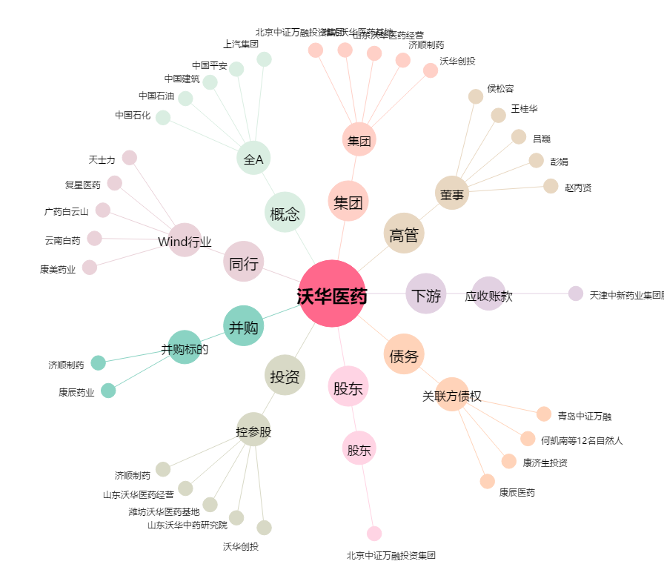
沃华医药[002107.SZ] - 关系概览图

